Sheet1
Test Run
Stop
On/Off Localize with Fx: | =Localize_On()
 | =Localize_Off()
Settings: | =Localize_Settings()
BackColor
Change Opacity: | =Localize_SetOpacity(40) | <Number 20~255>
Full Screen
On/Off Fading: | =Localize_SetFading(3000) | <miliseconds 0~4000>

Change Freeze 1
Change Freeze 2
Change Add-in or Book: | =Localize_Spin()
Reset Add-in: | =Localize_Reset()
Close Add-in: | =Localize_Quit()
Change Split
Uninstall Add-in: | =Localize_Uninstall()

Formula Bar
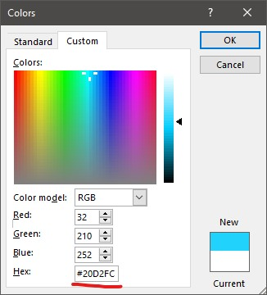
Get Hex in 'More Color...':
Header
Change Freeze 2
Display

Group V
Group H

ScrollBar V
ScrollBar H

Tabs

